Sheet1
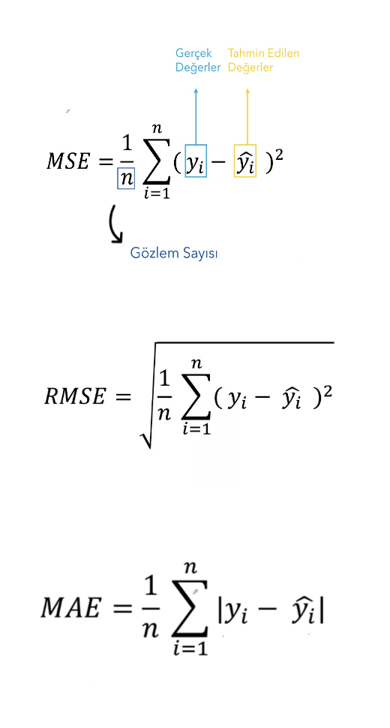
Deneyim Yılı (x) | Maaş (y) | Maaş Tahmini (y') | Hata (y-y') | Hata Kareleri | Mutlak Hata (|y-y'|) | MSE | RMSE | MAE

5 | 600 | 725 | -125 | 15625 | 125 | 4438 | 67 | 54
7 | 900 | 905 | -5 | 25 | 5
3 | 550 | 545 | 5 | 25 | 5
3 | 500 | 545 | -45 | 2025 | 45
2 | 400 | 455 | -55 | 3025 | 55
7 | 950 | 905 | 45 | 2025 | 45
3 | 540 | 545 | -5 | 25 | 5
10 | 1200 | 1175 | 25 | 625 | 25
6 | 900 | 815 | 85 | 7225 | 85
4 | 550 | 635 | -85 | 7225 | 85
8 | 1100 | 995 | 105 | 11025 | 105
1 | 460 | 365 | 95 | 9025 | 95
1 | 400 | 365 | 35 | 1225 | 35
9 | 1000 | 1085 | -85 | 7225 | 85
1 | 380 | 365 | 15 | 225 | 15

Çalışanların deneyim yılı ve maaş bilgileri verilmiştir.
1-Verilen bias ve weight’e göre doğrusal regresyon model denklemini oluşturunuz. Bias = 275, Weight= 90 (y’ = b+wx)
2-Oluşturduğunuz model denklemine göre tablodaki tüm deneyim yılları için maaş tahmini yapınız. 3-Modelin başarısını ölçmek için MSE, RMSE, MAE skorlarını hesaplayınız

